关系图
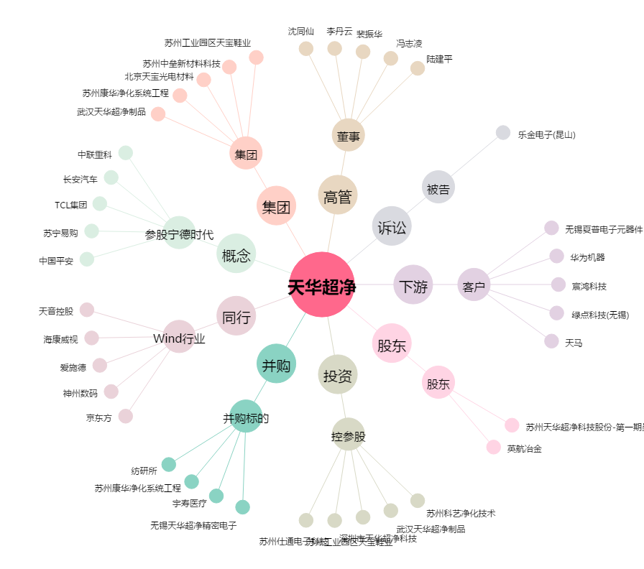
天华超净[300390.SZ] - 关系概览图

